시스템 룰
1. 랜덤 이동

2. 오브젝트 스캔

2.1 스캔 룰
- 몬스터는 이동 중 범위내 오브젝트(캐비닛 형태)가 있을 경우 오브젝트 앞에 정지 한다.
- 스캔 쿨타임이 0이고 스캔 카운터가 존재 할 시 스캔을 동작을 실행한다.
- 오브젝트(캐비닛 형태)를 탐색한다.
- 탐색을 실행 한 후 스캔 카운터를 1 감소 시킨다.
- 탐색을 실행 한 후 스캔 쿨타임을 15초로 증가 시킨다.
- 오브젝트(캐비닛 형태)내부에 플레이어가 존재 할 경우 플레이어를 공격한다.

2.2 스캔 쿨타임
- 쿨타임이 0일 때 스캔을 실행한다.
- 스캔을 종료한 시점 부터 15초 이후 스캔 카운터를 0으로 만든다.
- 해당 내용은 유저에게 표기 하지 않는다.

2.3 스캔 범위
- 스캔 범위는 몬스터를 기준으로 원형으로 존재한다.
- 스캔 범위 값을 기획자가 조절할 수 있으면 좋겠습니다.
- 해당 부분은 유저에게 표기 하지 않는다.
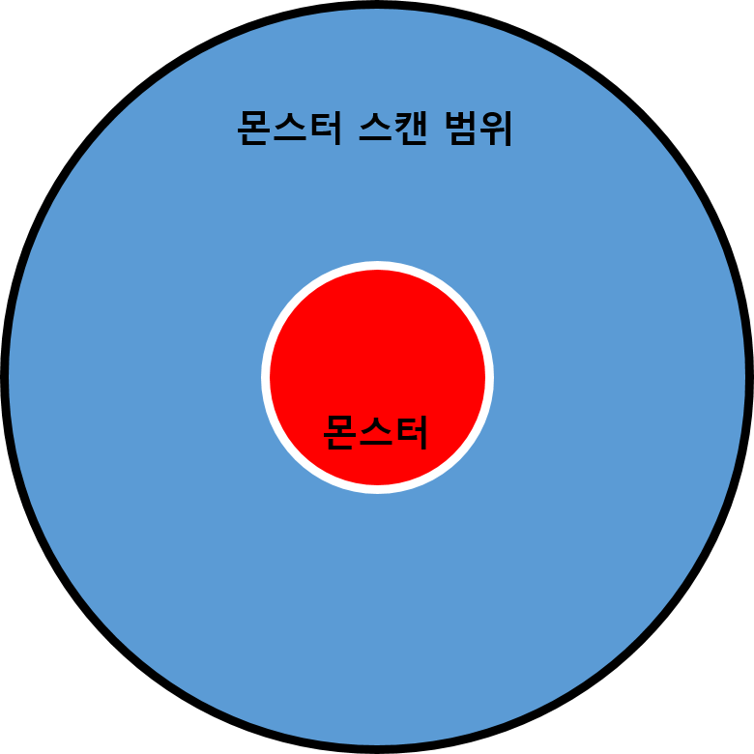

2.4 스캔 카운터
- 몬스터는 3개의 스캔 카운터를 가지고 있다.
- 3개 이상의 스캔 카운터를 보유 할 수 없다.
- 스캔 카운터는 3개 미만으로 떨어졌을 경우 충전을 시작한다.
- 스캔 카운터를 소비한 뒤 5초 후 스캔 카운터가 1 증가 한다.
- 해당 부분은 유저에게 표기 하지 않는다.

